Fase de grupos
 | Nombre | Alexandrer Rodriguez |  |  |  |  | e-mail | alexander_1996_rodriguez@hotmail.com |  |  |  |  |  |  |  |  |  | Consulta resultados CLIC!

GRUPO A
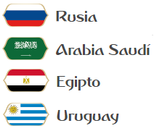
 |  |  | 14/06 - Moscú | Rusia | 2 | 1 | Arabia Saudita |  |  |  | PG | PE | PP | GF | GC | Saldo | Pts
 | Rusia |  | 15/06 - Ekaterimburgo | Egipto | 0 | 1 | Uruguay |  | 1° | Rusia | 2 | 1 | 0 | 4 | 2 | 2 | 7
 | Arabia Saudita |  | 19/06 - San Petesburgo | Rusia | 1 | 1 | Egipto |  | 2° | Uruguay | 2 | 0 | 1 | 3 | 2 | 1 | 6
 | Egipto |  | 20/06 - Rostov del Don | Arabia Saudita | 1 | 2 | Uruguay |  | 3° | Egipto | 1 | 1 | 1 | 3 | 3 | 0 | 4
 | Uruguay |  | 25/06 - Samara | Rusia | 1 | 0 | Uruguay |  | 4° | Arabia Saudita | 0 | 0 | 3 | 3 | 6 | -3 | 0
 |  |  | 25/06 - Volgogrado | Arabia Saudita | 1 | 2 | Egipto

GRUPO B
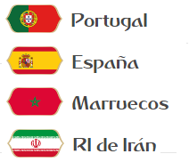
 |  |  | 15/06 - Sochi | Portugal | 1 | 1 | España |  |  |  | PG | PE | PP | GF | GC | Saldo | Pts
 | Portugal |  | 15/06 - San Petesburgo | Marruecos | 1 | 2 | Irán |  | 1° | España | 2 | 1 | 0 | 5 | 1 | 4 | 7
 | España |  | 20/06 - Moscú | Portugal | 2 | 0 | Marruecos |  | 2° | Portugal | 2 | 1 | 0 | 5 | 2 | 3 | 7
 | Marruecos |  | 20/06 - Kazán | España | 2 | 0 | Irán |  | 3° | Irán | 1 | 0 | 2 | 3 | 5 | -2 | 3
 | Irán |  | 25/06 - Saransk | Portugal | 2 | 1 | Irán |  | 4° | Marruecos | 0 | 0 | 3 | 1 | 6 | -5 | 0
 |  |  | 25/06 - Kaliningrado | España | 2 | 0 | Marruecos

GRUPO C
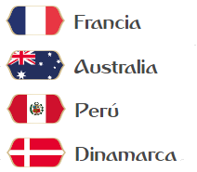
 |  |  | 16/06 - Kazán | Francia | 2 | 0 | Australia |  |  |  | PG | PE | PP | GF | GC | Saldo | Pts
 | Francia |  | 16/06 - Saransk | Perú | 2 | 1 | Dinamarca |  | 1° | Francia | 3 | 0 | 0 | 7 | 1 | 6 | 9
 | Australia |  | 21/06 - Ekaterimburgo | Francia | 3 | 1 | Perú |  | 2° | Perú | 2 | 0 | 1 | 5 | 5 | 0 | 6
 | Perú |  | 21/06 - Samara | Australia | 0 | 0 | Dinamarca |  | 3° | Australia | 0 | 1 | 2 | 1 | 4 | -3 | 1
 | Dinamarca |  | 26/06 - Moscú | Francia | 2 | 0 | Dinamarca |  | 4° | Dinamarca | 0 | 1 | 2 | 1 | 4 | -3 | 1
 |  |  | 26/06 - Sochi | Australia | 1 | 2 | Perú

GRUPO D
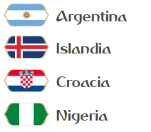
 |  |  | 16/06 - Moscú | Argentina | 2 | 0 | Islandia |  |  |  | PG | PE | PP | GF | GC | Saldo | Pts
 | Argentina |  | 16/06 - Kaliningrado | Croacia | 2 | 2 | Nigeria |  | 1° | Argentina | 2 | 1 | 0 | 5 | 2 | 3 | 7
 | Islandia |  | 21/06 - Nizhni Nóvgorod | Argentina | 1 | 0 | Croacia |  | 2° | Nigeria | 0 | 3 | 0 | 5 | 5 | 0 | 3
 | Croacia |  | 22/06 - Volgogrado | Islandia | 1 | 1 | Nigeria |  | 3° | Croacia | 0 | 2 | 1 | 3 | 4 | -1 | 2
 | Nigeria |  | 26/06 - San Petesburgo | Argentina | 2 | 2 | Nigeria |  | 4° | Islandia | 0 | 2 | 1 | 2 | 4 | -2 | 2
 |  |  | 26/06 - Rostov del Don | Islandia | 1 | 1 | Croacia

GRUPO E
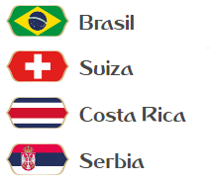
 |  |  | 17/06 - Rostov del Don | Brasil | 2 | 0 | Suiza |  |  |  | PG | PE | PP | GF | GC | Saldo | Pts
 | Brasil |  | 17/06 - Samara | Costa Rica | 1 | 1 | Serbia |  | 1° | Brasil | 3 | 0 | 0 | 7 | 1 | 6 | 9
 | Suiza |  | 22/06 - San Petesburgo | Brasil | 3 | 1 | Costa Rica |  | 2° | Costa Rica | 1 | 1 | 1 | 3 | 4 | -1 | 4
 | Costa Rica |  | 22/06 - Kaliningrado | Suiza | 1 | 1 | Serbia |  | 3° | Serbia | 0 | 2 | 1 | 2 | 4 | -2 | 2
 | Serbia |  | 27/06 - Moscú | Brasil | 2 | 0 | Serbia |  | 4° | Suiza | 0 | 1 | 2 | 1 | 4 | -3 | 1
 |  |  | 27/06 - Nizhni Nóvgorod | Suiza | 0 | 1 | Costa Rica

GRUPO F
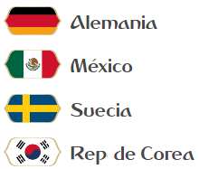
 |  |  | 17/06 - Moscú | Alemania | 3 | 1 | México |  |  |  | PG | PE | PP | GF | GC | Saldo | Pts
 | Alemania |  | 18/06 - Nizhni Nóvgorod | Suecia | 2 | 1 | Corea del Sur |  | 1° | Alemania | 3 | 0 | 0 | 7 | 1 | 6 | 9
 | México |  | 23/06 - Sochi | Alemania | 2 | 0 | Suecia |  | 2° | Suecia | 2 | 0 | 1 | 4 | 4 | 0 | 6
 | Suecia |  | 23/06 - Rostov del Don | México | 1 | 0 | Corea del Sur |  | 3° | México | 1 | 0 | 2 | 3 | 5 | -2 | 3
 | Corea del Sur |  | 27/06 - Kazán | Alemania | 2 | 0 | Corea del Sur |  | 4° | Corea del Sur | 0 | 0 | 3 | 1 | 5 | -4 | 0
 |  |  | 27/06 - Ekaterimburgo | México | 1 | 2 | Suecia

GRUPO G
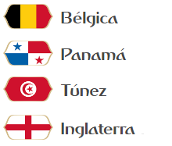
 |  |  | 18/06 - Sochi | Bélgica | 2 | 0 | Panamá |  |  |  | PG | PE | PP | GF | GC | Saldo | Pts
 | Bélgica |  | 18/06 - Volgogrado | Túnez | 0 | 2 | Inglaterra |  | 1° | Bélgica | 2 | 1 | 0 | 5 | 1 | 4 | 7
 | Panamá |  | 23/06 - Moscú | Bélgica | 2 | 0 | Túnez |  | 2° | Inglaterra | 2 | 1 | 0 | 5 | 2 | 3 | 7
 | Túnez |  | 24/06 - Nizhni Nóvgorod | Panamá | 1 | 2 | Inglaterra |  | 3° | Panamá | 1 | 0 | 2 | 3 | 5 | -2 | 3
 | Inglaterra |  | 28/06 - Kaliningrado | Bélgica | 1 | 1 | Inglaterra |  | 4° | Túnez | 0 | 0 | 3 | 1 | 6 | -5 | 0
 |  |  | 28/06 - Saransk | Panamá | 2 | 1 | Túnez

GRUPO H
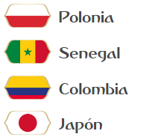
 |  |  | 19/06 - Moscú | Polonia | 2 | 1 | Senegal |  |  |  | PG | PE | PP | GF | GC | Saldo | Pts
 | Polonia |  | 19/06 - Saransk | Colombia | 2 | 1 | Japón |  | 1° | Colombia | 2 | 1 | 0 | 6 | 4 | 2 | 7
 | Senegal |  | 24/06 - Kazán | Polonia | 1 | 2 | Colombia |  | 2° | Polonia | 2 | 0 | 1 | 5 | 4 | 1 | 6
 | Colombia |  | 24/06 - Ekaterimburgo | Senegal | 0 | 0 | Japón |  | 3° | Senegal | 0 | 2 | 1 | 3 | 4 | -1 | 2
 | Japón |  | 28/06 - Volgogrado | Polonia | 2 | 1 | Japón |  | 4° | Japón | 0 | 1 | 2 | 2 | 4 | -2 | 1
 |  |  | 28/06 - Samara | Senegal | 2 | 2 | Colombia

Fase final
Octavos de final |  |  | Cuartos de final |  | Semifinales

30/06 - Sochi
1° Grupo A | Rusia | 1
2° Grupo B | Portugal | 0 | Rusia | 1
30/06 - Kazán |  |  | 06/07 - Nizhny Nóvgorod |  | Francia | 2
1° Grupo C | Francia | 2 | Francia | 3 |  |  | Final
2° Grupo D | Nigeria | 1
 |  |  |  |  | 10/07 - San Petesburgo |  | Brasil | 1 | Campeón
02/07 - Samara |  |  |  |  |  |  | 15/07 - Moscú |  | Brasil
1° Grupo E | Brasil | 2 |  |  |  |  | Alemania | 0
2° Grupo F | Suecia | 0 | Brasil | 3
02/07 - Rostov del Don |  |  | 06/07 - Kazán |  | Brasil | 2 |  |  | Goleador
1° Grupo G | Bélgica | 1 | Belgica | 0 |  |  |  |  | Neymar
2° Grupo H | Polonia | 0
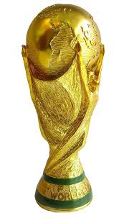
01/07 - Moscú |  |  |  |  |  |  | 3er y 4° puesto
1° Grupo B | España | 1
2° Grupo A | Uruguay | 2 | Uruguay | 0 |  |  | Uruguay | 1
01/07 - Nizhny Nóvgorod |  |  | 07/07 - Sochi |  | Uruguay | 1 | 14/07 - San Petesburgo
1° Grupo D | Argentina | 1 | Argentina | 0 |  |  | Francia | 1
2° Grupo C | Perú | 0
 |  |  |  |  | 11/07 - Moscú
03/07 - San Petesburgo
1° Grupo F | Alemania | 3
2° Grupo E | Costa Rica | 0 | Alemania | 2
03/07 - Moscú |  |  | 07/07 - Samara |  | Alemania | 3
1° Grupo H | Colombia | 1 | Inglaterra | 0
2° Grupo G | Inglaterra | 2

